Bénin
 | Bénin - COURBE DES TAUX 05/05/2023

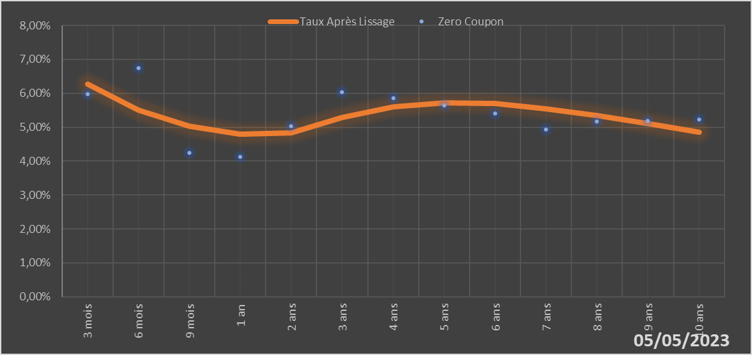

 |  | Maturité | Zero Coupon | Taux Après Lissage
 |  | 3 mois | 5.9724% | 6.2626%
 |  | 6 mois | 6.7520% | 5.4956%
 |  | 9 mois | 4.2368% | 5.0390%
 |  | 1 an | 4.1310% | 4.7963%
 |  | 2 ans | 5.0392% | 4.8427%
 |  | 3 ans | 6.0386% | 5.2903%
 |  | 4 ans | 5.8624% | 5.6067%
 |  | 5 ans | 5.6394% | 5.7269%
 |  | 6 ans | 5.4117% | 5.6911%
 |  | 7 ans | 4.9397% | 5.5504%
 |  | 8 ans | 5.1663% | 5.3463%
 |  | 9 ans | 5.1939% | 5.1083%
 |  | 10 ans | 5.2209% | 4.8562%

2023-05-05
oui

Bénin

Burkina
 | Burkina - COURBE DES TAUX 05/05/2023

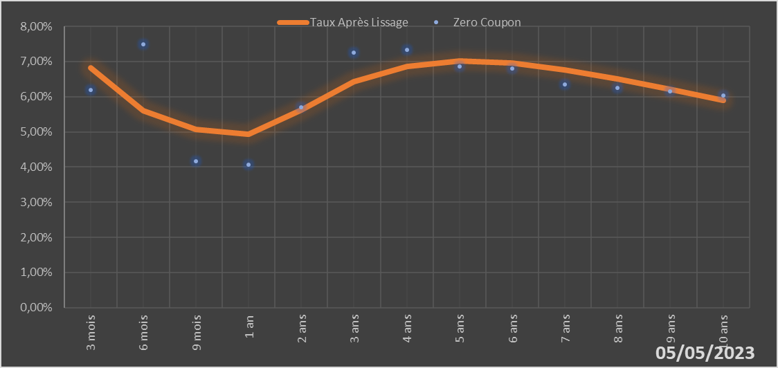
 |  | Maturité | Zero Coupon | Taux Après Lissage
 |  | 3 mois | 6.2001% | 6.8256%
 |  | 6 mois | 7.4889% | 5.6012%
 |  | 9 mois | 4.1612% | 5.0673%
 |  | 1 an | 4.0598% | 4.9225%
 |  | 2 ans | 5.6961% | 5.6229%
 |  | 3 ans | 7.2531% | 6.4246%
 |  | 4 ans | 7.3329% | 6.8668%
 |  | 5 ans | 6.8549% | 7.0114%
 |  | 6 ans | 6.7918% | 6.9544%
 |  | 7 ans | 6.3550% | 6.7706%
 |  | 8 ans | 6.2523% | 6.5126%
 |  | 9 ans | 6.1446% | 6.2158%
 |  | 10 ans | 6.0347% | 5.9040%

2023-05-05
oui

Burkina

Cote d'ivoire
 | Cote d'ivoire - COURBE DES TAUX 05/05/2023

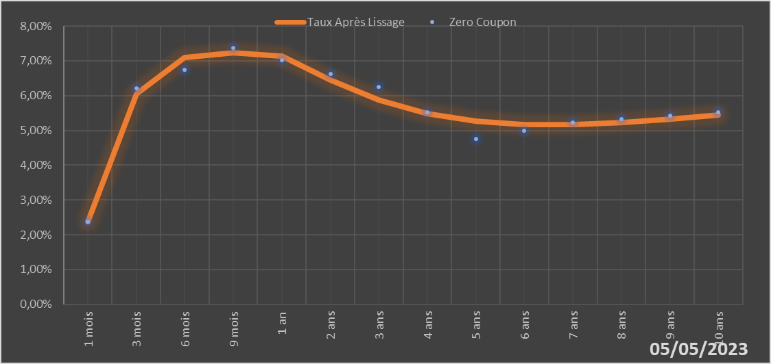

 |  | Maturité | Zero Coupon | Taux Après Lissage
 |  | 1 mois | 2.3744% | 2.3790%
 |  | 3 mois | 6.2062% | 6.0574%
 |  | 6 mois | 6.7392% | 7.1015%
 |  | 9 mois | 7.3801% | 7.2274%
 |  | 1 an | 7.0107% | 7.1395%
 |  | 2 ans | 6.6227% | 6.4502%
 |  | 3 ans | 6.2489% | 5.8700%
 |  | 4 ans | 5.5271% | 5.4882%
 |  | 5 ans | 4.7491% | 5.2706%
 |  | 6 ans | 4.9868% | 5.1762%
 |  | 7 ans | 5.2249% | 5.1707%
 |  | 8 ans | 5.3230% | 5.2273%
 |  | 9 ans | 5.4216% | 5.3259%
 |  | 10 ans | 5.5214% | 5.4516%

2023-05-05
oui

Cote d'ivoire

Guinée-Bissau
 | Guinée-Bissau - COURBE DES TAUX 05/05/2023

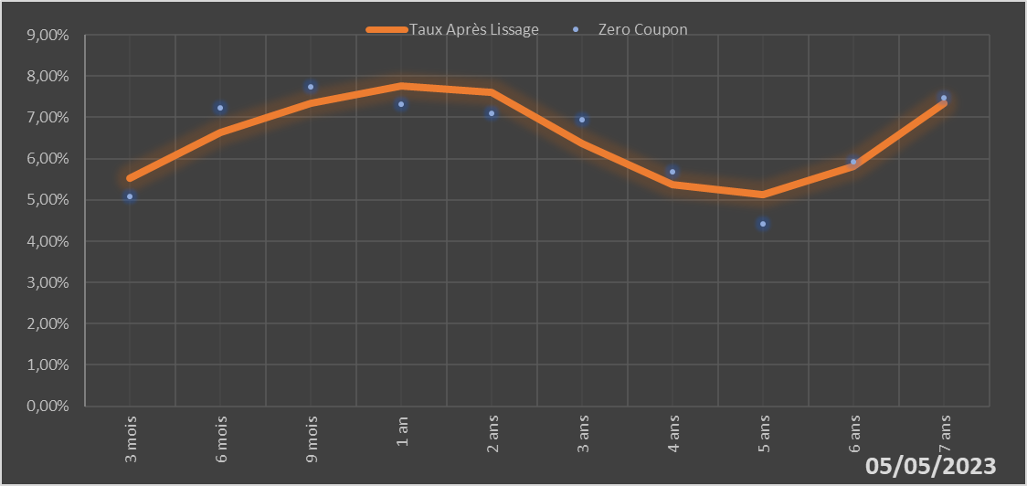

 |  | Maturité | Zero Coupon | Taux Après Lissage
 |  | 3 mois | 5.0890% | 5.5317%
 |  | 6 mois | 7.2355% | 6.6301%
 |  | 9 mois | 7.7327% | 7.3503%
 |  | 1 an | 7.3246% | 7.7702%
 |  | 2 ans | 7.0927% | 7.6175%
 |  | 3 ans | 6.9345% | 6.3693%
 |  | 4 ans | 5.6855% | 5.3642%
 |  | 5 ans | 4.4249% | 5.1375%
 |  | 6 ans | 5.9306% | 5.8183%
 |  | 7 ans | 7.4826% | 7.3443%

2023-05-05
oui

Guinée-Bissau

Mali
 | Mali - COURBE DES TAUX 05/05/2023

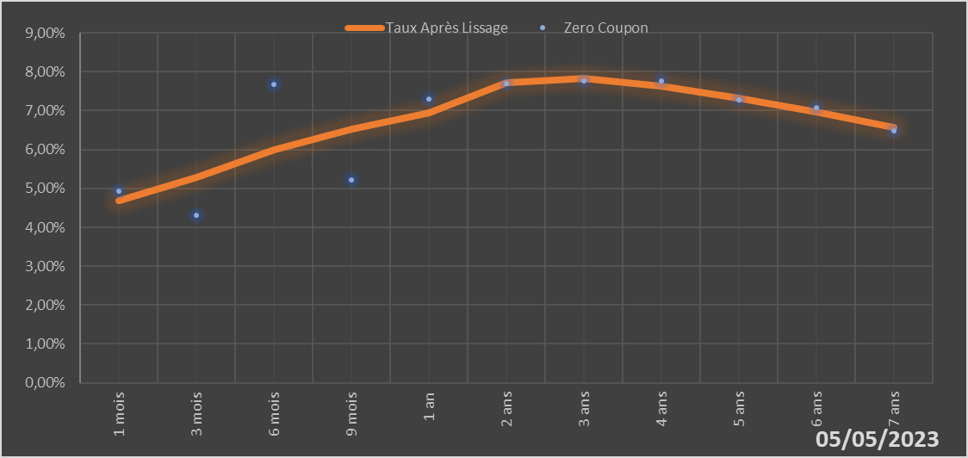

 |  | Maturité | Zero Coupon | Taux Après Lissage
 |  | 1 mois | 4.9243% | 4.6859%
 |  | 3 mois | 4.3027% | 5.2745%
 |  | 6 mois | 7.6830% | 5.9836%
 |  | 9 mois | 5.2054% | 6.5243%
 |  | 1 an | 7.3025% | 6.9331%
 |  | 2 ans | 7.6873% | 7.7270%
 |  | 3 ans | 7.7599% | 7.8235%
 |  | 4 ans | 7.7557% | 7.6340%
 |  | 5 ans | 7.2696% | 7.3217%
 |  | 6 ans | 7.0685% | 6.9572%
 |  | 7 ans | 6.4747% | 6.5750%

2023-05-05
oui

Mali

Niger
 | Niger - COURBE DES TAUX 05/05/2023

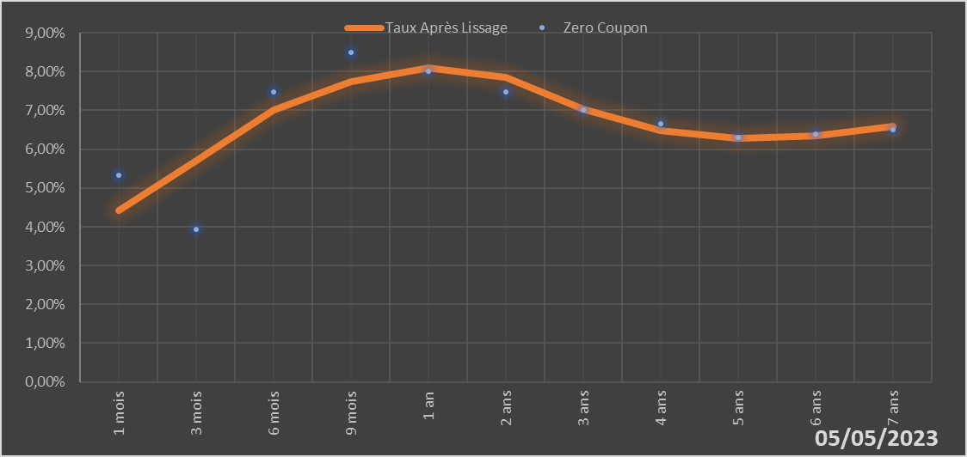

 |  | Maturité | Zero Coupon | Taux Après Lissage
 |  | 1 mois | 5.3171% | 4.4273%
 |  | 3 mois | 3.9411% | 5.7128%
 |  | 6 mois | 7.4781% | 6.9991%
 |  | 9 mois | 8.4960% | 7.7345%
 |  | 1 an | 7.9978% | 8.0987%
 |  | 2 ans | 7.4690% | 7.8614%
 |  | 3 ans | 7.0072% | 7.0350%
 |  | 4 ans | 6.6533% | 6.4817%
 |  | 5 ans | 6.2913% | 6.2784%
 |  | 6 ans | 6.4003% | 6.3432%
 |  | 7 ans | 6.5070% | 6.5850%

2023-05-05
oui

Niger

Sénégal
 | Sénégal - COURBE DES TAUX 05/05/2023

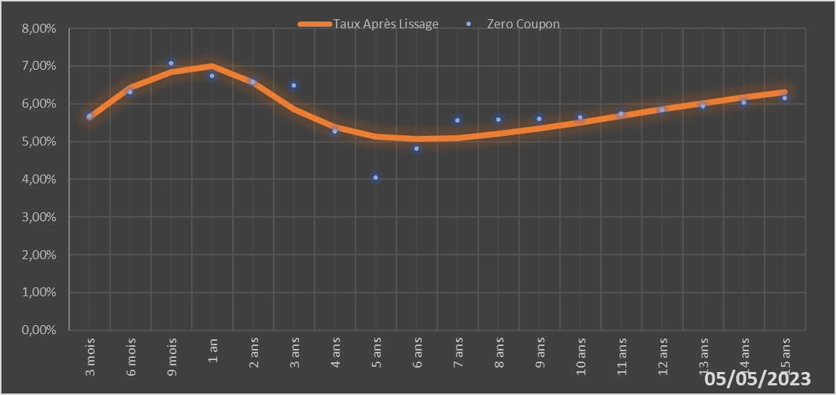
 |  | Maturité | Zero Coupon | Taux Après Lissage
 |  | 3 mois | 5.6834% | 5.6447%
 |  | 6 mois | 6.3157% | 6.4306%
 |  | 9 mois | 7.0778% | 6.8363%
 |  | 1 an | 6.7402% | 6.9940%
 |  | 2 ans | 6.5756% | 6.5710%
 |  | 3 ans | 6.4812% | 5.8650%
 |  | 4 ans | 5.2680% | 5.3825%
 |  | 5 ans | 4.0558% | 5.1366%
 |  | 6 ans | 4.8082% | 5.0619%
 |  | 7 ans | 5.5677% | 5.0984%
 |  | 8 ans | 5.5874% | 5.2029%
 |  | 9 ans | 5.6087% | 5.3462%
 |  | 10 ans | 5.6314% | 5.5089%
 |  | 11 ans | 5.7303% | 5.6787%
 |  | 12 ans | 5.8317% | 5.8477%
 |  | 13 ans | 5.9359% | 6.0113%
 |  | 14 ans | 6.0435% | 6.1666%
 |  | 15 ans | 6.1549% | 6.3124%

2023-05-05
oui

Sénégal

Togo
 | Togo - COURBE DES TAUX 05/05/2023

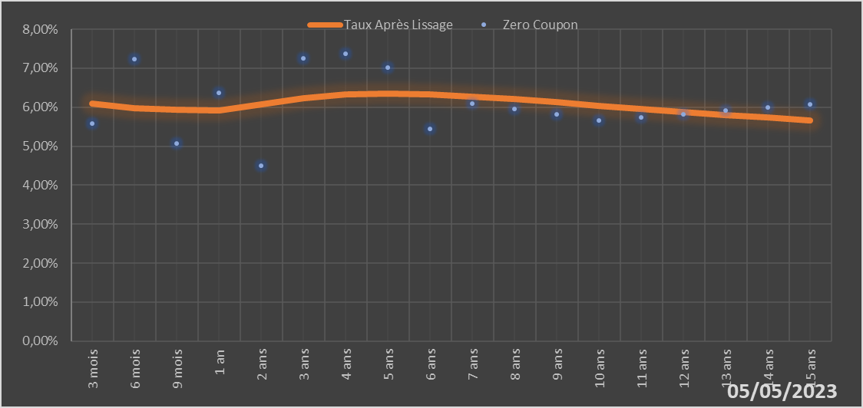
 |  | Maturité | Zero Coupon | Taux Après Lissage
 |  | 3 mois | 5.5811% | 6.0986%
 |  | 6 mois | 7.2412% | 5.9776%
 |  | 9 mois | 5.0716% | 5.9282%
 |  | 1 an | 6.3754% | 5.9234%
 |  | 2 ans | 4.4985% | 6.0743%
 |  | 3 ans | 7.2462% | 6.2363%
 |  | 4 ans | 7.3812% | 6.3258%
 |  | 5 ans | 7.0103% | 6.3492%
 |  | 6 ans | 5.4443% | 6.3259%
 |  | 7 ans | 6.0971% | 6.2727%
 |  | 8 ans | 5.9558% | 6.2021%
 |  | 9 ans | 5.8120% | 6.1227%
 |  | 10 ans | 5.6658% | 6.0401%
 |  | 11 ans | 5.7467% | 5.9580%
 |  | 12 ans | 5.8268% | 5.8787%
 |  | 13 ans | 5.9070% | 5.8036%
 |  | 14 ans | 5.9879% | 5.7331%
 |  | 15 ans | 6.0699% | 5.6677%

2023-05-05
oui

Togo

